表紙
 |  |  | （案の１）

毎月勤労統計調査地方調査結果速報

 | ～秋田県の賃金、労働時間及び雇用の動き～

 | 令和６年１月分

 | 付 令和５年平均の調査結果

 |  |  | 今月の動き

 |  |  |  | ※調査産業計・事業所規模５人以上
 | １ | 現 金 給 与 総 額 | 245,562円 | （ 前年同月比 | 3.7％ 増 ）
 | ２ | 実 質 賃 金 指 数 | 83.6 | （ 前年同月比 | 0.6％ 増 ）
 | ３ | 総 実 労 働 時 間 | 137.2時間 | （ 前年同月比 | 0.5％ 増 ）
 | ４ | 常用雇用指数 | 97.1 | （ 前年同月比 | 2.7％ 減 ）

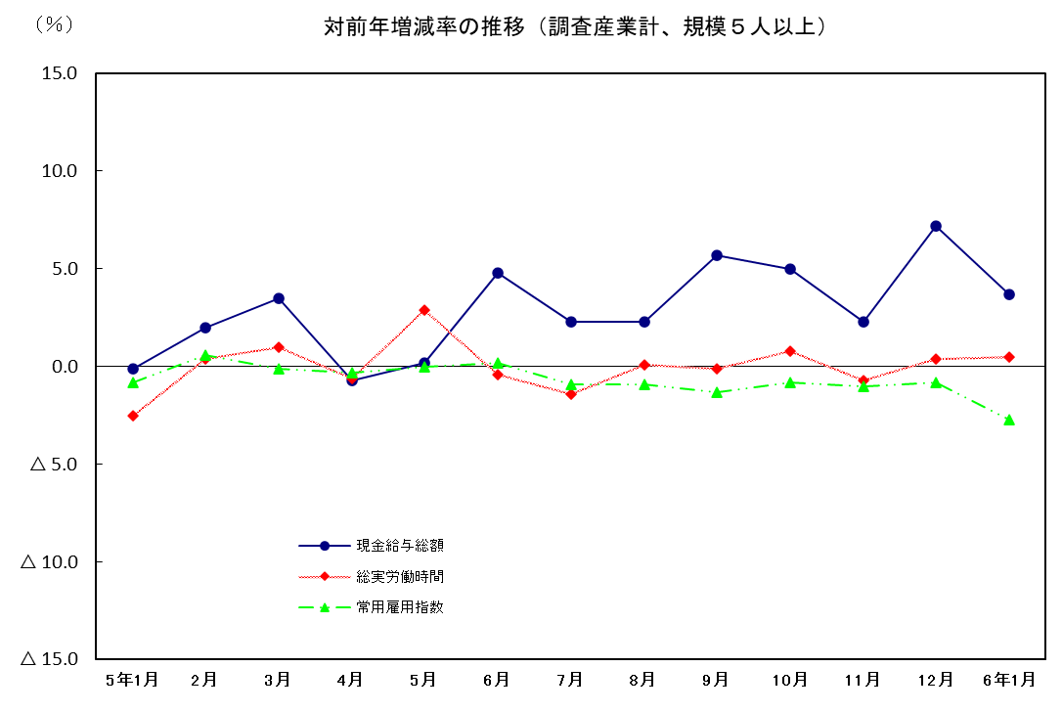
対前年増減率の推移（調査産業計、規模５人以上）
 | 1 | 1 | 1

 | 2024-03-29

 | 秋 田 県

